상품제안서
테일러메이드 투어 리스폰스 스트라이프 6구세트 3pc 테일러메이드 골프공 스트라이트 6구 360 퍼팅라인 골프공 | 상품코드: F32552

 |  |  |  |  |  |  | 02-412-0044 | www.easy1.co.kr
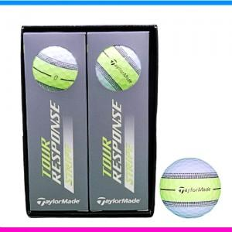

【상세/제작정보】 | <p><span style="font-size: 12pt;"><b>** 배송비- 한박스 - 40개 / 5000원별도</b></span></p><p>&nbsp;</p>

【인쇄/포장옵션】 | 풀칼라 / 포장지포장

【공급단가】 | 수량 | 50~ | 100~ | 500~ | 1,000~ | 2,000~
*VAT별도 | 단가 | 23,760원 | 23,360원 | 22,770원 | 22,370원 | 21,780원

【상품 URL】 | https://easy1.co.kr:443/src/goods_detail.php?gdno=32552

